상품제안서
송월타올 송월 프리미엄 뱀부무지 180g | 상품코드: S23976

 |  |  |  |  |  |  | 02-713-8555 | www.synergygift.co.kr
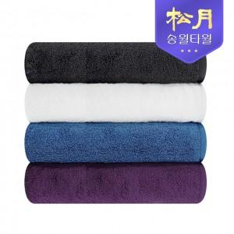

【상세/제작정보】 | <p>※종이상자 미선택시 기본 벌크 출고됩니다.&nbsp;</p>

【인쇄/포장옵션】 | 실크, 자수, 스티커 / 포장지포장

【공급단가】 | 수량 | 100~ | 500~ | 1,000~ | 3,000~ | 5,000~
*VAT별도 | 퍼플 | 4,910원 | 4,830원 | 4,720원 | 4,530원 | 4,340원
 | 아이보리 | 4,910원 | 4,830원 | 4,720원 | 4,530원 | 4,340원
 | 블루 | 4,910원 | 4,830원 | 4,720원 | 4,530원 | 4,340원
 | 그레이 | 4,910원 | 4,830원 | 4,720원 | 4,530원 | 4,340원

【상품 URL】 | https://www.synergygift.co.kr:443/src/goods_detail.php?gdno=23976

